상품제안서
후르츠볼500ml[인쇄무료] | 상품코드: F23607

 |  |  |  |  |  |  | 02-412-0044 | www.easy1.co.kr
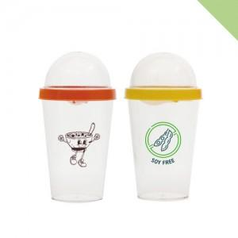

【상세/제작정보】 | 1박스배송비 7,000원(부가세별도) 양면인쇄시 개당 100원 2도인쇄시 개당 300원(부가세별도) 추가 2도인쇄시 다른색상간 간격은 0.5cm정도 떨어져있어야합니다

【인쇄/포장옵션】 | 실크 / 포장지포장

【공급단가】 | 수량 | 100~ | 300~ | 500~ | 1,000~ | 3,000~
*VAT별도 | 단가 | 2,830원 | 2,730원 | 2,620원 | 2,520원 | 2,450원

【상품 URL】 | http://www.easy1.co.kr/src/goods_detail.php?gdno=23607

